Folha1
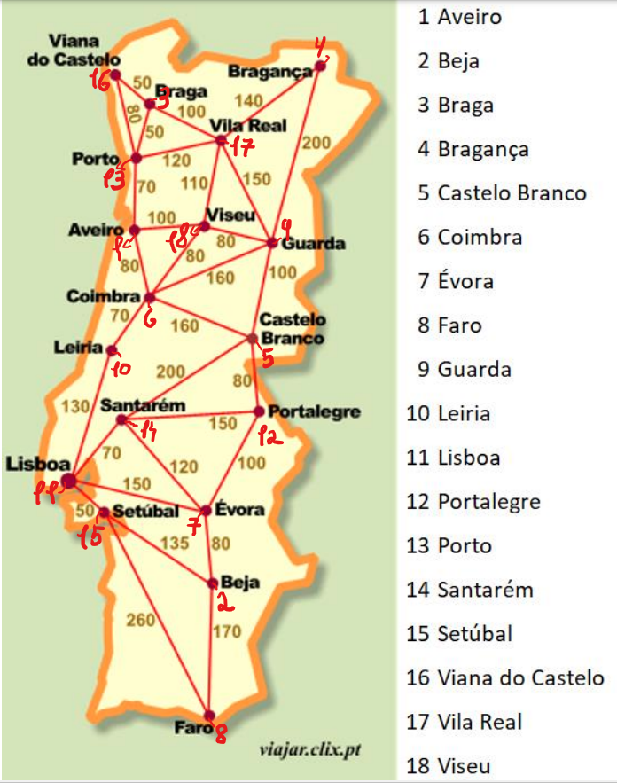
Menores caminhos:
50 | Viana de Castelo - 16 | Braga - 3
50 | Braga - 3 | Porto - 13
50 | Lisboa - 11 | Setúbel - 15
70 | Porto - 13 | Aveiro - 1
70 | Coimbra - 6 | Leiria - 10
70 | Lisboa - 11 | Santarém - 14
80 | Viana de Castelo - 16 | Porto - 13
80 | Aveiro - 1 | Coimbra -6
80 | Coimbra -6 | Viseu - 18
80 | Viseu - 18 | Guarda - 9
80 | Castelo Branco - 5 | Portalegre - 12
80 | Évora - 7 | Beja - 2
100 | Braga - 3 | Vila Real - 17
100 | Aveiro - 1 | Viseu - 18
100 | Guarda - 9 | Castelo branco - 5
100 | Portalegre - 12 | Évora - 7
110 | Vila Real - 17 | Viseu - 18
120 | Porto - 13 | Vila Real - 17
120 | Santarém - 14 | Évora - 7
130 | Leiria - 10 | Lisboa - 11
135 | Setúbel - 15 | Beja - 2
140 | Vila Real - 17 | Bragança - 4
150 | Vila Real - 17 | Guarda - 9
150 | Santarém - 14 | Portalegre - 12
150 | Lisboa - 11 | Évora - 7
160 | Coimbra - 6 | Guarda - 9
160 | Coimbra - 6 | Castelo Branco - 5
170 | Beja - 2 | Faro - 8
200 | Bragança - 4 | Guarda - 9
200 | Castelo Branco - 5 | Santarém - 14
260 | Setúbel - 15 | Faro - 8

